ingresos y egresos
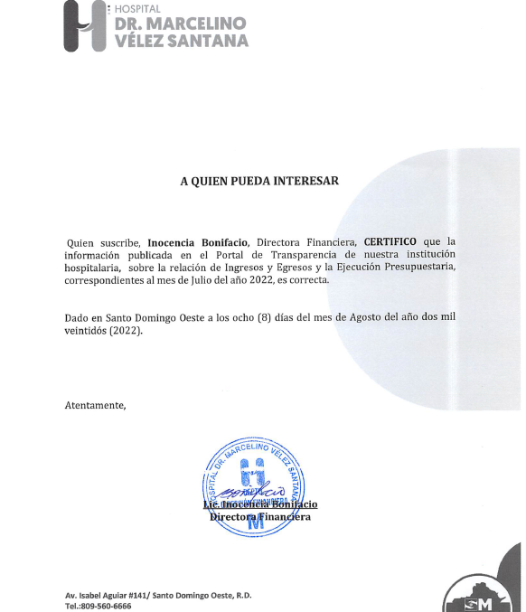

HOSPITAL GENERAL REGIONAL DR. MARCELINO VELEZ SANTANA
MATRIZ DE INGRESOS Y EGRESOS JULIO 2022

Cuenta Objetal | DETALLE EGRESOS | JULIO
 |  | 3er. Trimestre
Anticipo Financiero |  | Transferencias corrientes | 69,537,293.31
Venta de Servicios |  | Venta de Servicios | 19,877,032.34
Otros Aportes |  | Otros Aportes | -
Total Ingresos |  | Total Ingresos | 89,414,325.65

Cuenta Objetal | DETALLE EGRESOS | JULIO
 |  | TRANSFERENCIAS CORRIENTES | VS | Otros aportes
2111 | sueldo personal fijo | 52,848,130.72
2111.03 | Compensacion militar
2111.05 | Incentivos y escalafón
2112.01 | Sueldo personal contratado y/o igualado
2112.03 | Suplencias |  | 700,641.10
2112.04 | Sueldo personal por servicios especiales ( suplencias)
2112.05 | Sueldo al personal nominal en período probatorio
2112.06 | Jornales
2122.08 | Compensaciones especiales (completivos a sueldo) | 6,292,995.82
2122.06 | Incentivos por rendimiento individual
2112.08 | Empleados Temporales
2112.4 | sueldo personal servicios especiales
2114.01 | sueldo anual 13
2112.01 | Retroactivo contratados 2021
2111 | Retroactivo personal fijo
2115.01 | Prestaciones económinas
2115.3 | prestacion laboral por desvinculacion
2115 | Vacaciones ex empleados
2115.04 | Proporcion de Vacaciones no disfrutadas
2122.05 | Compensacion Servicios de Seguridad | 856,422.80
2131.1 | Dietas |  | 327,700.00
2151.1 | contribuciones al seguro de salud | 3,746,931.93
2152.1 | contribuciones al seguro de pensiones | 3,752,216.88
2153.1 | contribuciones al seguro de riesgo laboral | 619,019.05
2213.01 | Servicios Telefonía e internet
2217.1 | Agua
2218.1 | Recoleccion de residuos solidos
2221.01 | Publicidad y Propaganda
2231.01 | Viáticos
2241.01 | Pasajes
2242.01 | Fletes
2253.02 | Alquiler de equipo de tecnologia y almacenamiento de datos |  | 225,657.32
2254.01 | Alquileres de equipos de transporte, tracción y elevación
2251 | Alquileres y rentas de edificios y locales
2282.01 | Comisiones y Gastos Bancarios
2285.1 | Fumigacion
2285.02 | Lavandería
2283.1 | Servicios sanitarios medicos y veterinarios
2284.01 | Servicios funerarios y gastos conexos
2286.2 | Festividades
2287.2 | Servicios juridicos
2287.4 | Servicios de Capàcitacion
2287.5 | Servicios de informaticas y sistemas computarizados
2287.06 | Otros servicios técnicos profesionales
2272.01 | Mantenimiento y reparación de equipo de oficina y muebles
2272.02 | Mantenimiento y rep. de equipo de tecnologia e informatica
2272.04 | Mantenimiento y reparación de equipos sanitarios y de laboratorio |  | 236,000.00
2272.06 | Mantenimiento y reparación de equipos de transporte, tracción y elevación
265 | Maquinaria, Otros Equipos Y Herramientas
2271 | Contratación de obras menores
2271.99 | Otros mantenimientos, reparaciones y sus derivados, no identificados precedentemente |  | 54,206.25
2712.02 | Servicios especiales de mantenimiento y reparación
2396 | Productos Eléctricos y Afines |  | 238,525.20
2311.01 | Alimentos y Bebidas para Personas |  | 4,712,828.96
2314.01 | Madera, corcho y sus manufacturas |  | 4,956.00
2321.01 | Hilados y Telas |  | 575,486.00
2322.01 | Acabados Textiles
2292.01 | Servicios de alimentación
2392 | Utiles de escritorio, oficina, informatica y de enseñanza |  | 218,828.76
2331.01 | Papel de Escritorio |  | 682,040.00
2332.01 | Productos de papel, carton e impesos |  | 1,085,954.00
2333.01 | Productos de artes gráficas
2222.01 | Publicidad Impresión y Encuadernación
2341.01 | Productos medicinales para uso humano (medicamentos) | 744,858.00 | 3,825,809.84
2355.01 | Artículos de plástico |  | 363,214.62
2361.01 | Productos de cemento |  | 29,590.86
2361.04 | Productos de yeso |  | 64,900.00
2361.05 | Productos de arcilla y derivados |  | 264,320.00
2362.01 | Productos de vidrio
2363.04 | Herramientas menores |  | 2,008.36
2363.06 | Accesorios de metal |  | 860,045.81
2393.01 | Utiles menores medico quirurgicos | 147,500.00 | 5,476,501.47
2395.01 | Útiles de cocina y comedor
2398.01 | Repuestos |  | 110,158.90
2399.01 | Productos y útiles varios n.i.p. |  | 19,676.50
2399.04 | Productos y útiles e defensa y seguridad
2372.99 | Otros Productos Quimicos y Conexos |  | 181,838.00
2372.05 | Insecticidas, Fumigantes y Otros |  | 24,496.80
2372.06 | Pinturas, Lacas, Barnices, Diluyentes y Absorbentes para Pintura |  | 23,063.10
2272.08 | servicios de mantenimiento y reparacion
2372.03 | Oxigeno(producto quimicos y conexos) |  | 5,577,398.86
2355.01 | Articulos de Plasticos
2371.01 | Gasolina
2371.02 | Gasoil
2371.04 | GLP
2371.05 | Aceites y grasa
2371.06 | Lubricantes
2391.01 | Útiles y materiales de limpieza e higiene |  | 458,878.40
2412.02 | Ayudas y donaciones ocasionales a hogares y personas
2611.01 | Muebles, equipos de oficina y estantería |  | 110,330.00
2612.01 | Muebles de alojamiento, excepto de oficina y estantería |  | 1,084,561.60
2613.01 | Equipo de tecnologia de la informacion y comunicación
2614.01 | Electrodomésticos
2621.01 | Equipos y aparatos audiovisuales
2631 | Equipos Médicos y de laboratorio |  | 133,000.00
2632 | Instrumental medico y de laboratorio
2652.01 | Maquinaria y equipo industrial |  | 11,151.00
2654.01 | Sistemas y equipos de climatización |  | 811,244.10
2655.01 | Equipo de comunicación, telecomunicaciones y señalamiento
2253.02 | ALQUILER DE EQUIPO DE COMPUTACION
 | Otros Egresos y Gastos
 | TOTAL | 69,008,075.20 | 28,495,011.81

Preparado por: | YUDELKIS GABRIEL AGUEDA,MARIANELA REYNOSO
 | Y ENEMISE LARA DE LOS S.
 | Auxiliares de Contabilidad

revisado por | ZIMON AMADOR
 | Gerente de Contabilidad

autorizado por | INOCENCIA BONIFACIO
 | Directora Financiera

